Sheet1
丽湖采葛餐厅小卖部购置面包柜
项目名称 |  | 丽湖采葛餐厅小卖部购置面包柜 |  | 总预算（元） |  |  | 20,475.00
一、 采购清单及技术要求
序号 | 名称 | 品牌型号 | 规格参数 | 数量 | 单位 | 单价(元) | 合计 (元) | 效果图（仅供参考）
1 | 面包柜 | Yuch誉创 | 1、生态免漆板909色北欧胡桃(长200cm*宽55cm*高150cm 2、实木芯板材，厚度15mm，E1级环保板材。 3、玻璃为鑫诚3C认证钢化玻璃8mm厚度，抽屉门板及背后翻门材质为亚克力材质。 4、LED灯带12V安全电压，120珠暖光节能灯带，亮度2条为3000K暖光，2条为2000K中性灯光。 5、柜子底部为加强承重上海申牌静音万向轮。 | 5 | 个 | 4095 |  | 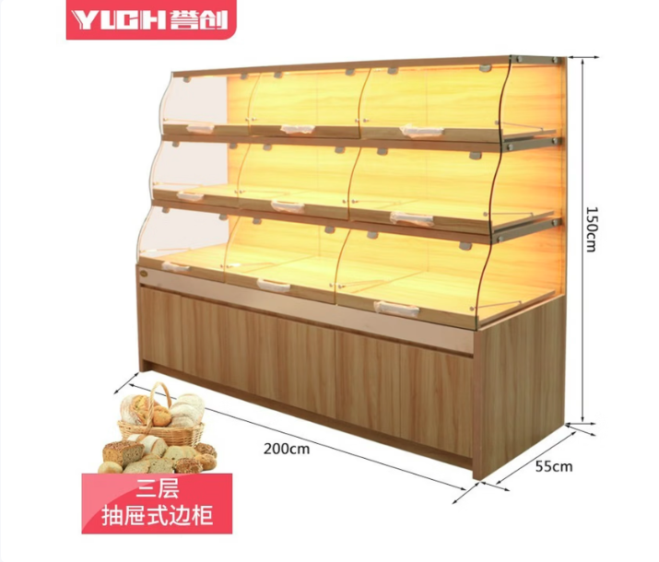

合计
1、务必按照附件清单报价并盖公司印章上传系统，若没上传将视为无效投标。 2、投标供应商须需在此表格进行报价，附件内容包含：检测报告（需求清单内★，若无则无需提供）、技术要求和商务要求，否则视为无效报价。 3、报价单位承诺不恶意低价谋取中标，必须对本项目的报价负责，承诺中标后严格按报价单内容保证质量及响应时间履行。 4、反拍投标文件因印刷模糊导致无法辨认，或部分内容缺失，直接认定为“实质性响应不足”，直接废标。 5、投标报价须完全依据采购清单载明的货物名称、品牌型号、规格参数、数量要求编制，不得擅自删减、增补、修改清单内容，否则按无效投标处理。 |  |  |  |  | 投标单位盖章区域 （需盖章）
二、商务要求
序号 | 目录 | 商务需求
（一）免费保修期内售后服务要求
1 | 免费保修期 | 面包柜整体免费保修期自货品现场验收合格签字之日起计算，共计 6 个月。 保修覆盖范围：1.柜体主体结构：15mm E1 级实木芯生态免漆板柜体框架、柜体承重底座结构开裂、变形、脱胶、板材非正常起皮脱层等质量问题免费维修、更换配件。 2.电器配件：12V LED 暖光 / 中性光灯带、线路接线组件出现非人为烧毁、断路、不亮、频闪等原厂质量故障，供方免费更换灯带及配套线路元器件。 3.五金及移动部件：上海申牌静音万向轮出厂质量问题（卡顿、断裂、轴承脱落、无法正常滑动）、亚克力翻门合页、抽屉五金配件自然损坏，免费换新配件并上门调试安装。 4.钢化玻璃：原厂 3C 鑫诚钢化玻璃自身自爆、出厂瑕疵裂纹属于保修范畴；人为撞击、磕碰破损不在免费保修内。
2 | 维修响应及故障解决时间 | 中标单位接到使用方文字 + 故障照片 / 视频报修信息后，30 分钟内专人对接回复故障方案；一般小故障（灯带损坏、万向轮故障）48 小时内抵达现场处置完毕；柜体结构性故障1天内上门勘测并给出维修 / 更换方案，3天内完成修复。
3 | 发生质量问题的处理方式 | 如果有因质量问题而引起的损坏，中标人应对产品予以维修或更换，全部服务费和更换产品或配件的费用由中标人承担，中标人如不能修理或不能调换，按产品原价赔偿处理。
（二）其他商务要求
1 | 关于交货 | 1.1 确定成交日后10天（日历日）内完成全部货品生产、打包、送货至指定现场；需提前 3 个工作日告知甲方到货及安装。
 |  | 1.2 运输与卸货：供方专人负责全程物流运输、货品装车、运输途中防护打包（板材边角护角、玻璃防震包裹），运输磕碰、破损、丢失全部由供方兜底补发、更换；货品抵达现场后供方负责卸货、搬运至指定摆放点位，所有面包柜货品运输发货时，供方须配置专属工作人员随车同行至收货现场，负责货品卸货、开箱查验、柜体组装调试、故障现场对接处理等工作；无供方人员到场配合验收及安装调试的，采购方不予签收收货单据。
 |  | 1.3 收货方仅提供场地放行，不承担卸货、搬运工作。
 |  | 1.4 交货（具体）地点：深圳大学丽湖校区采葛餐厅。
2 | 关于验收 | 3.1 投标人货物经过双方检验认可后，中标单位需提供盖章版的供货通知书、送货单、发票、E商城电子验收单。
 |  | 3.2 当满足以下条件时才可进行验收：（验收单位由使用方及物资采购与管理中心组成） ①核对送货数量：本次面包柜共计 5 台，逐台清点柜体、玻璃、灯带、万向轮、亚克力配件整套配齐，无缺件、少件。外包装、柜体外观无运输磕碰凹陷、玻璃无裂痕破损。 ②柜体参数验收：实测尺寸长 200cm× 宽 55cm× 高 150cm；板材为 909 北欧胡桃色 E1 级 15mm 实木芯免漆板，板材厚度、花色与投标参数一致；柜体焊接 / 拼接牢固无松动、歪斜。 ③灯光系统验收：12V 安全电压 LED 灯带正常点亮，2 条 3000K 暖光、2 条 2000K 中性光色温达标，灯光无闪烁、无光斑、线路走线规整绝缘防护到位。 ④移动轮验收：上海申牌静音万向轮滑动顺滑无杂音，承重稳固，刹车卡扣锁止牢靠。 ⑤整体做工验收：封边严密无开胶、毛刺，柜门闭合严实，抽屉推拉顺畅无卡顿。

3 | 关于支付 | 4.1本项目采用验收合格后账期支付模式，所有支付款项均以采购人出具的《货物验收报告》或E商城电子验收表为核心依据，未通过验收的货物，采购人有权拒绝支付任何款项。
 |  | 4.2中标单位若未在采购人规定时限内完成货物整改、更换、调试及相关证明文件提交等工作，采购人有权单方作废中标结果、终止本次项目合作，由此造成的一切损失及相关责任，均由中标单位自行承担，采购人保留追究其违约及失信责任的权利。
5 | 关于知识产权 | 5.1提供货物的质量应符合国家相关规定标准，不得销售假冒、劣质商品、过期或“三无”产品。包装标准容量与实际内容物必须严格一致。所有产品应使用原厂正规包装，包装上须清晰标注生产日期、保质期、生产厂家、成分/材质等信息。直接接触人体的物品应提供卫生防护包装。按件计量的商品不得出现包装破损。
 |  | 5.2投标人应保证采购人在使用货物或其任何一部分时，免受第三方提出的侵犯其专利权、商标权、著作权或其它知识产权的起诉或司法干预。投标人保证所提供软件的合法性，如果发生上述起诉或干预，则其法律责任均由中标人负责。所发生的任何知识产权纠纷与采购人无关。
5 | 违约责任 | 6.成交人所交付产品、工程或服务不符合其响应承诺的，或在响应阶段为了成交而盲目虚假承诺、低价恶性竞争，在履约阶段则通过偷工减料、以次充好而获取利润的，履约评价工作实施机构评为履约等级“差”并按主管部门相关规定处理。
6 | 供应商管理 | 7.依据深圳交易集团有限公司（深圳公共资源交易中心）商城平台运营管理办法，第四章供应商管理条例第二十五条 对违反法律法规、网上商城相关规定、履约评价不合格的供应商，网上商城运营方有权依据相关细则内容或合同约定的内容下架产品并终止合作。
投标单位盖章区域（需盖章）

